CP01
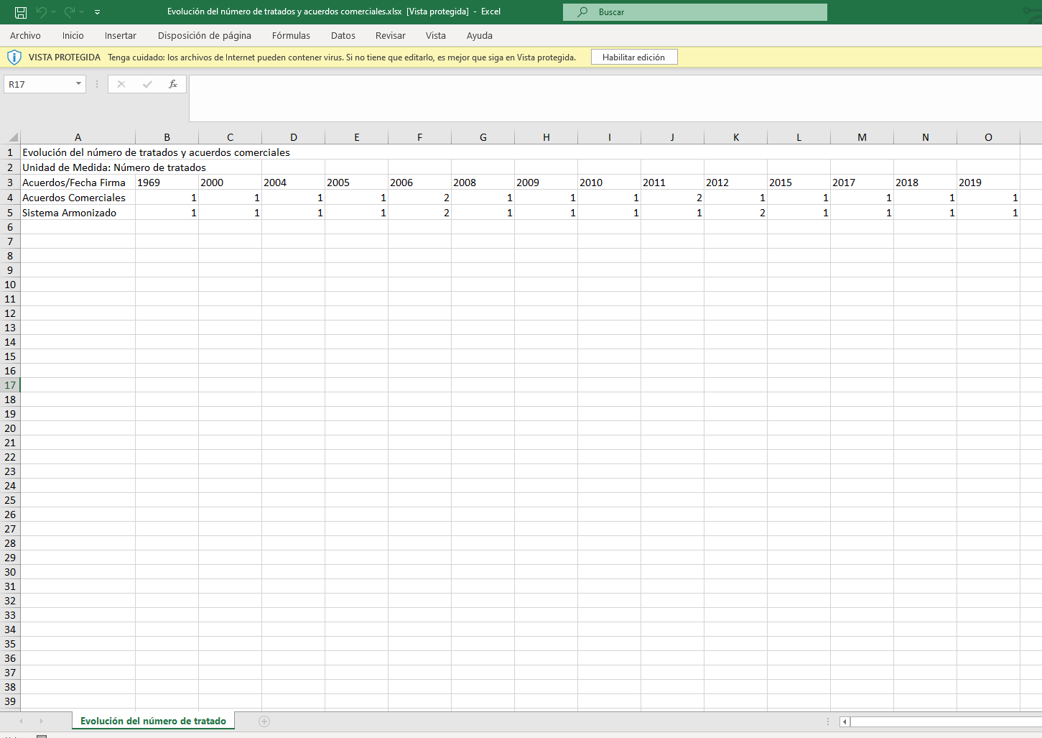
PASO 01: Dar clic en la pestaña "Gráficas"

El usuario accede al indicador Evolución del número de tratados y acuerdos comerciales, ubicado en la familia "Flujos y Comercio Exterior"
La información que el usuario visualiza en la pestaña "Gráficas" se encuentra conformada por la siguientes secciones:

SECCIÓN 1:

El usuario visualiza el nombre del indicador, la fuente y una sumilla

SECCIÓN 2:

El usuario visualiza los filtros de búsqueda por año y métrica

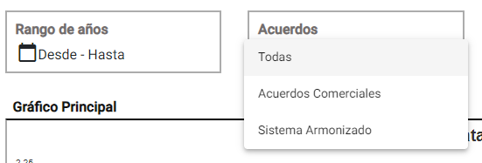

SECCIÓN 3:

El usuario visualiza las gráficas lineales con sus valores de todos los años

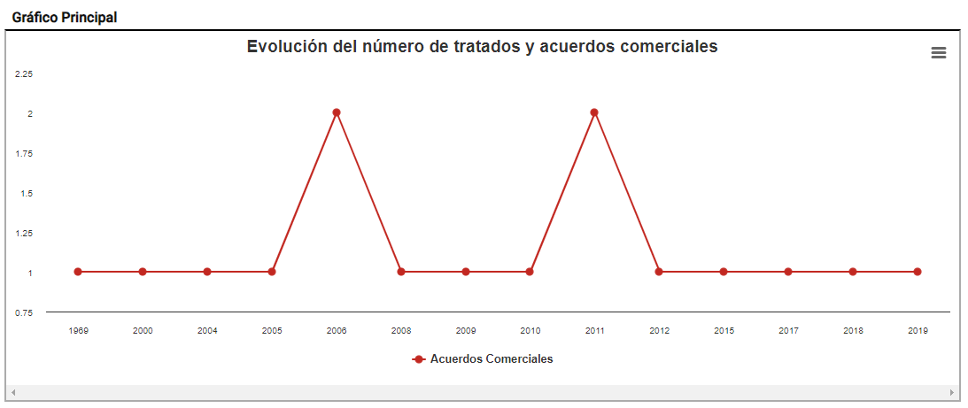

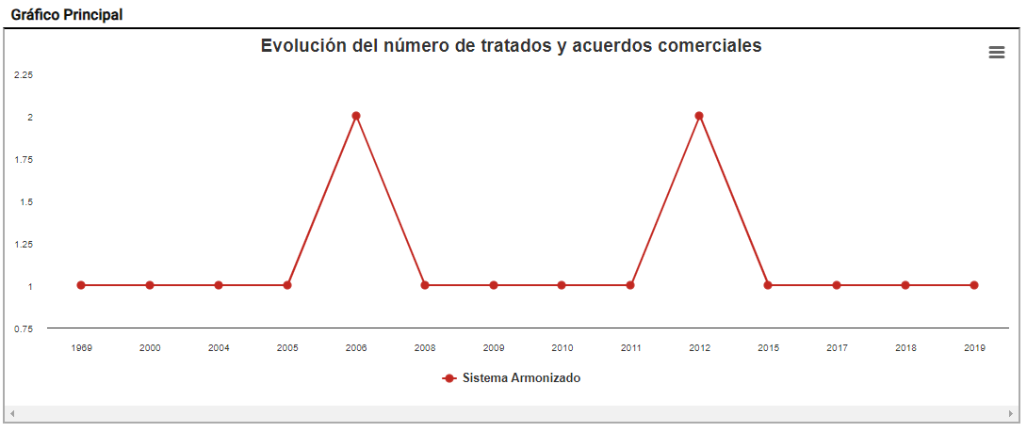

SECCIÓN 4:

El usuario visualiza la gráfica comparativa del indicador, las cuales pueden ser visualizadas por Barras, Columnas, Anillos y Áreas

Barras

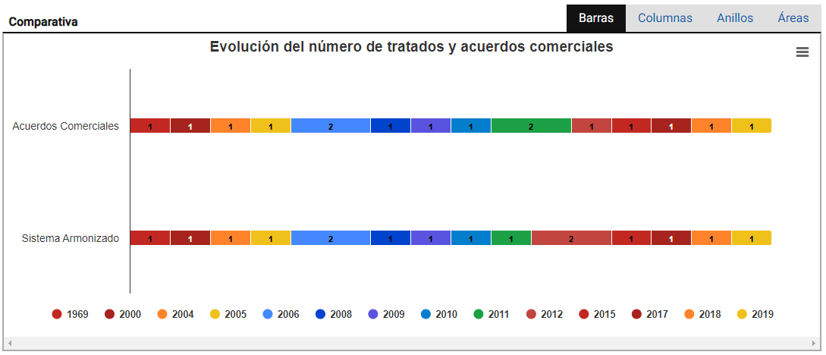

Columnas

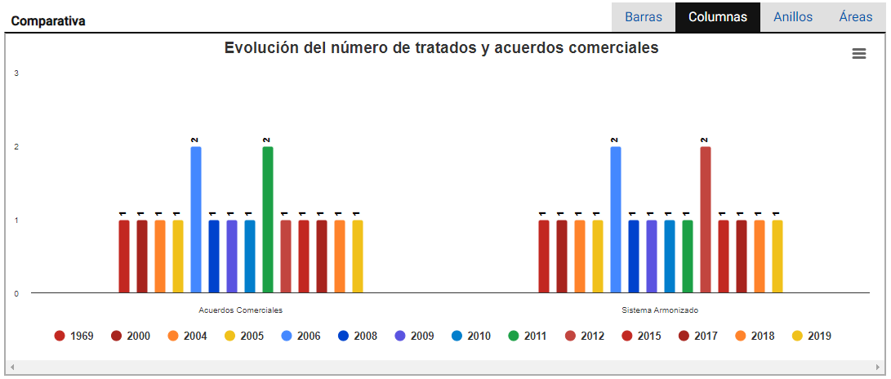

Anillos
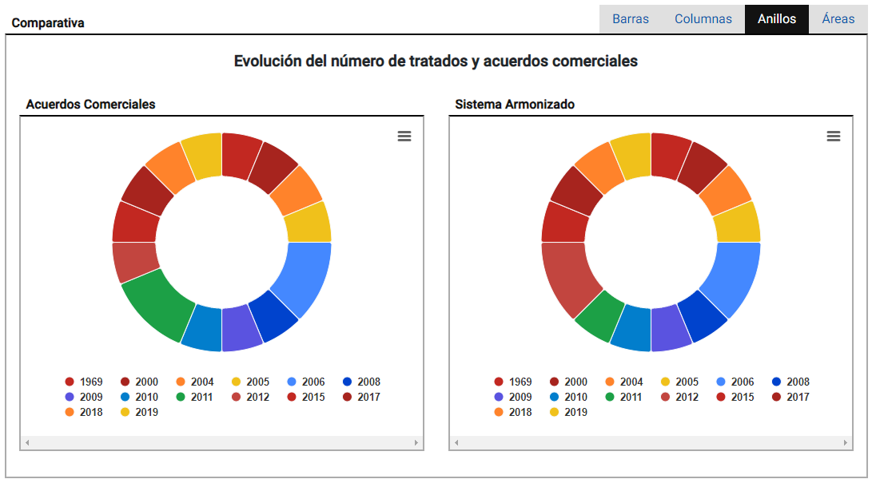

Áreas

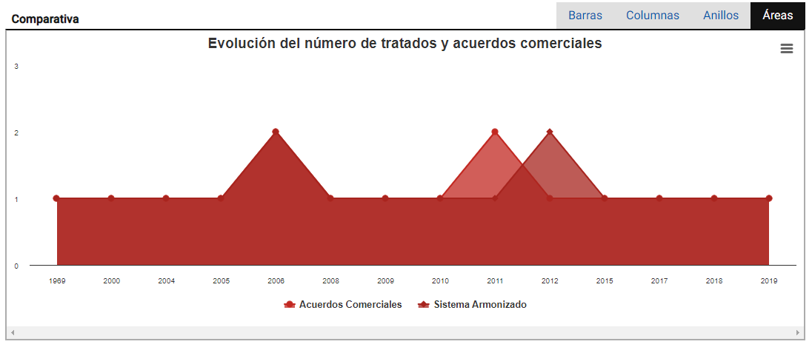

Flujo Alternativo:

FA01: El usuario da clic en el botón "Imprimir" para de descargar la información que se visualiza del indicador
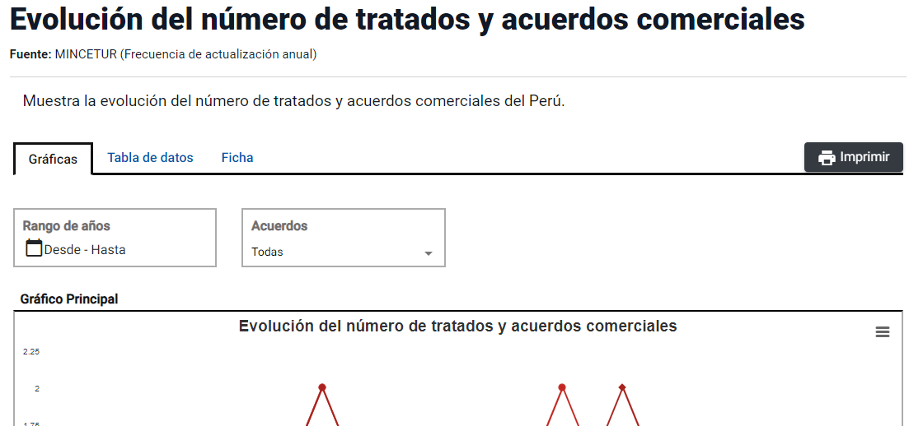

Se muestra la vista previa del documento para imprimir
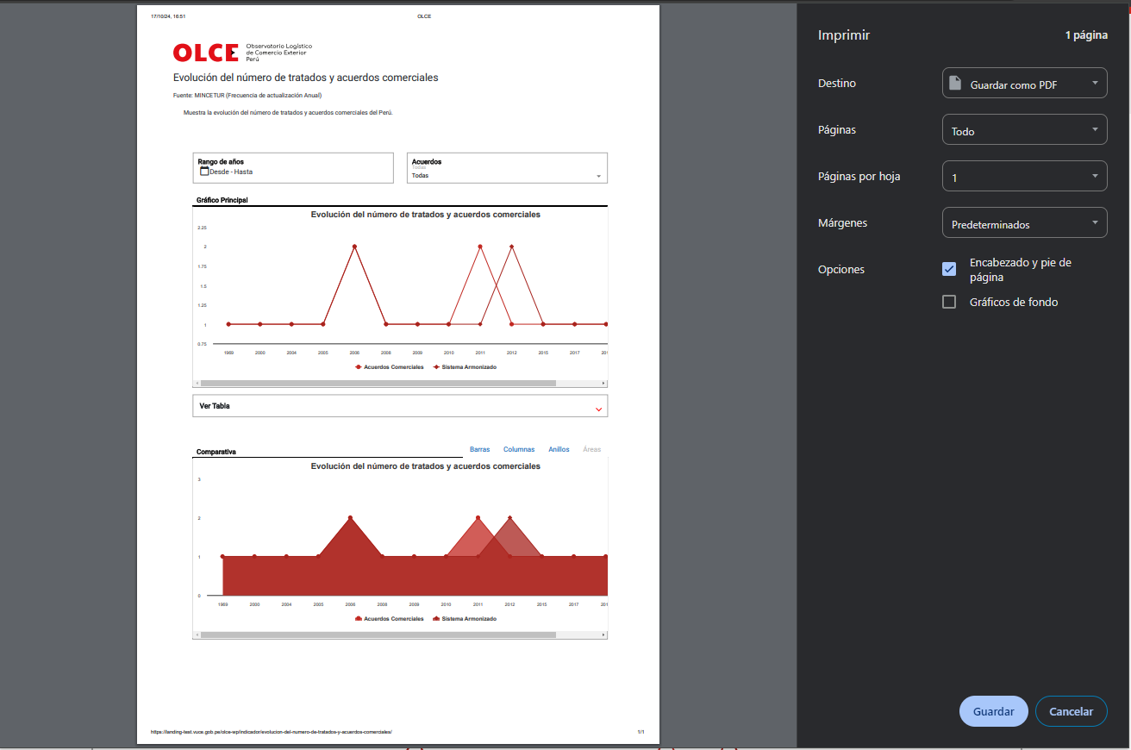

El portal realiza la descarga de archivo en PDF
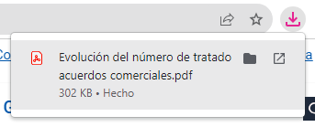

El usuario da clic sobre el archivo descargado y visualiza el PDF con la información que se visualiza del indicador
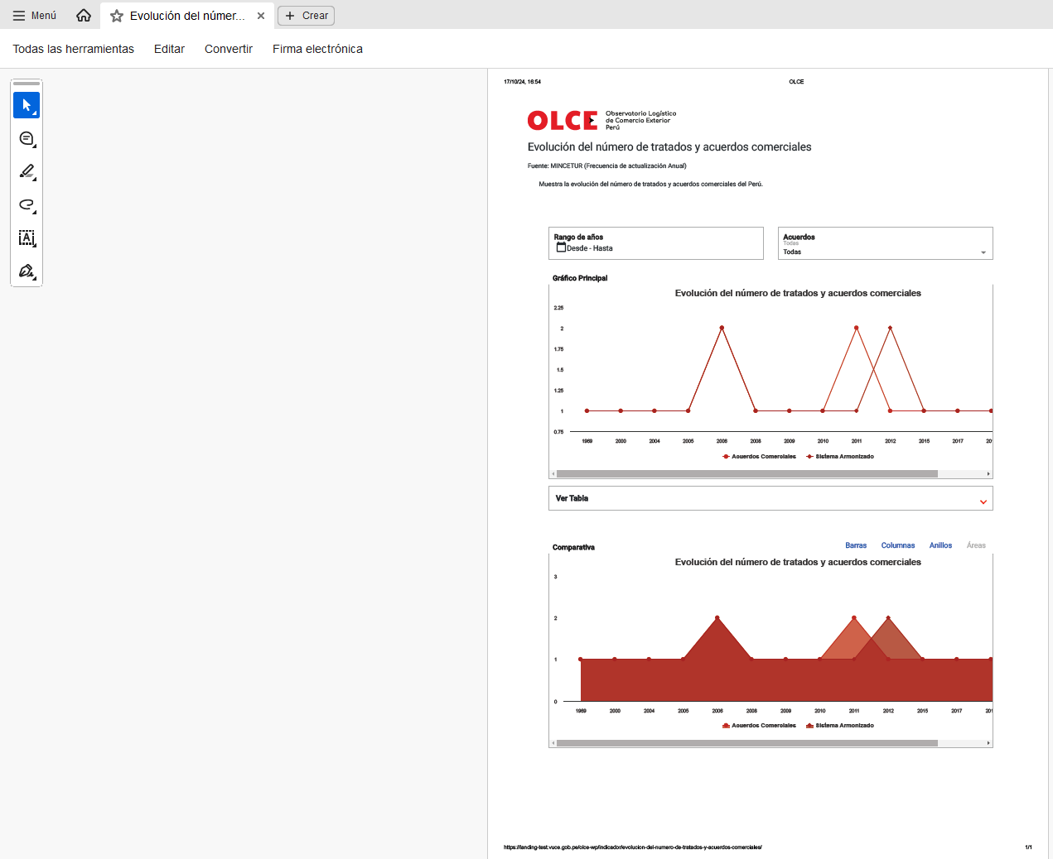

FA02: El usuario se encuentra dentro de la sección 4 y desea realizar las acciones de descargar de la información visualizada en el cuadro comparativo y ampliar la visualización

 | Escenario 1: El usuario da clic en el icono de las 3 líneas y selecciona "Ver en pantalla completa"

 | El portal muestra en pantalla completa el cuadro comparativo

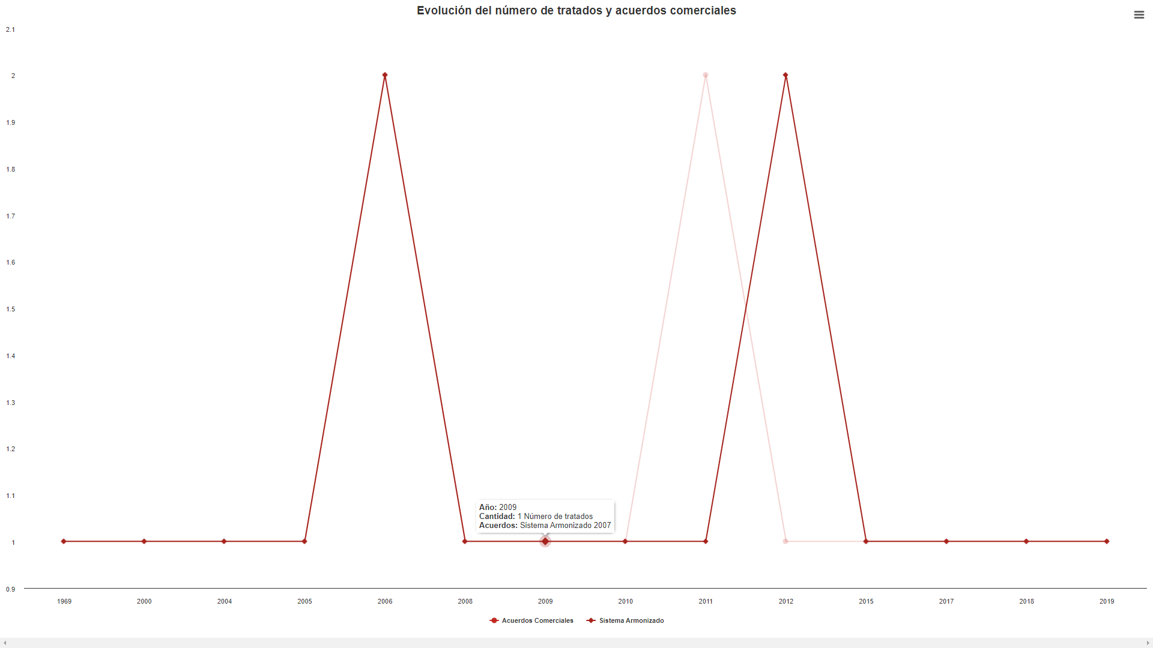

 | Escenario 2: El usuario da clic en el icono de las 3 líneas y selecciona "Descargar imagen PNG"

 | El portal realiza la descarga de archivo en PNG

 | El usuario da clic sobre el archivo descargado y visualiza el cuadro comparativo en imagen

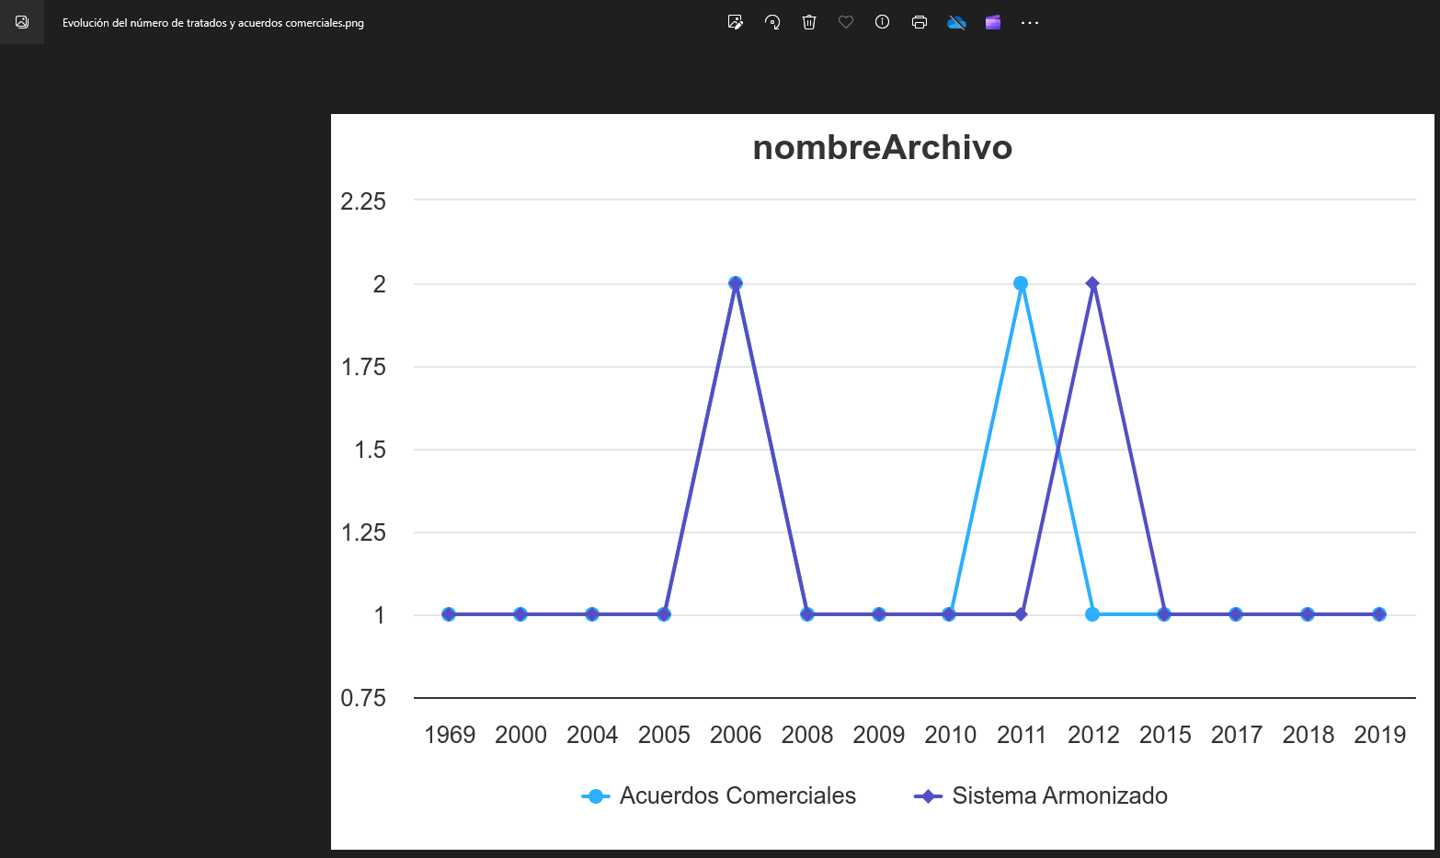

 | Escenario 3: El usuario da clic en el icono de las 3 líneas y selecciona "Descargar imagen JPEG"

 | El portal realiza la descarga de archivo en JPEG

 | El usuario da clic sobre el archivo descargado y visualiza el cuadro comparativo en imagen

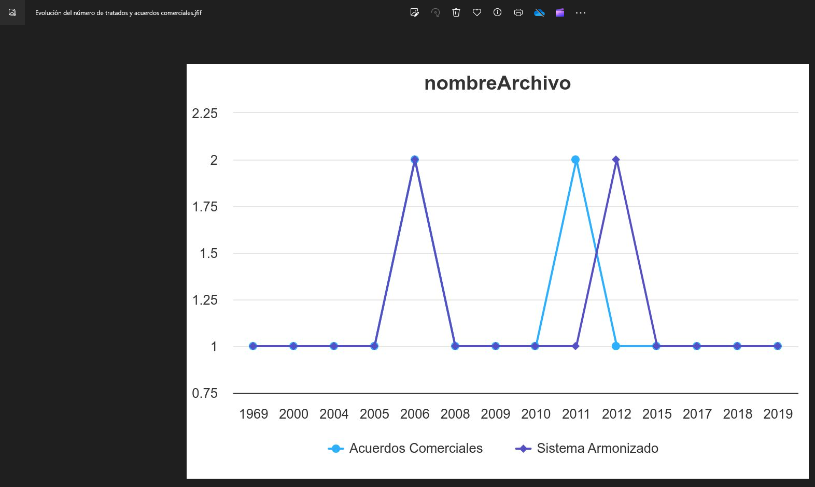

 | Escenario 4: El usuario da clic en el icono de las 3 líneas y selecciona "Descargar CSV"

 | El portal realiza la descarga de archivo en CSV

 | El usuario da clic sobre el archivo CSV descargado y visualiza la información de los valores mostrados según los filtros de frecuencia y métricas aplicados

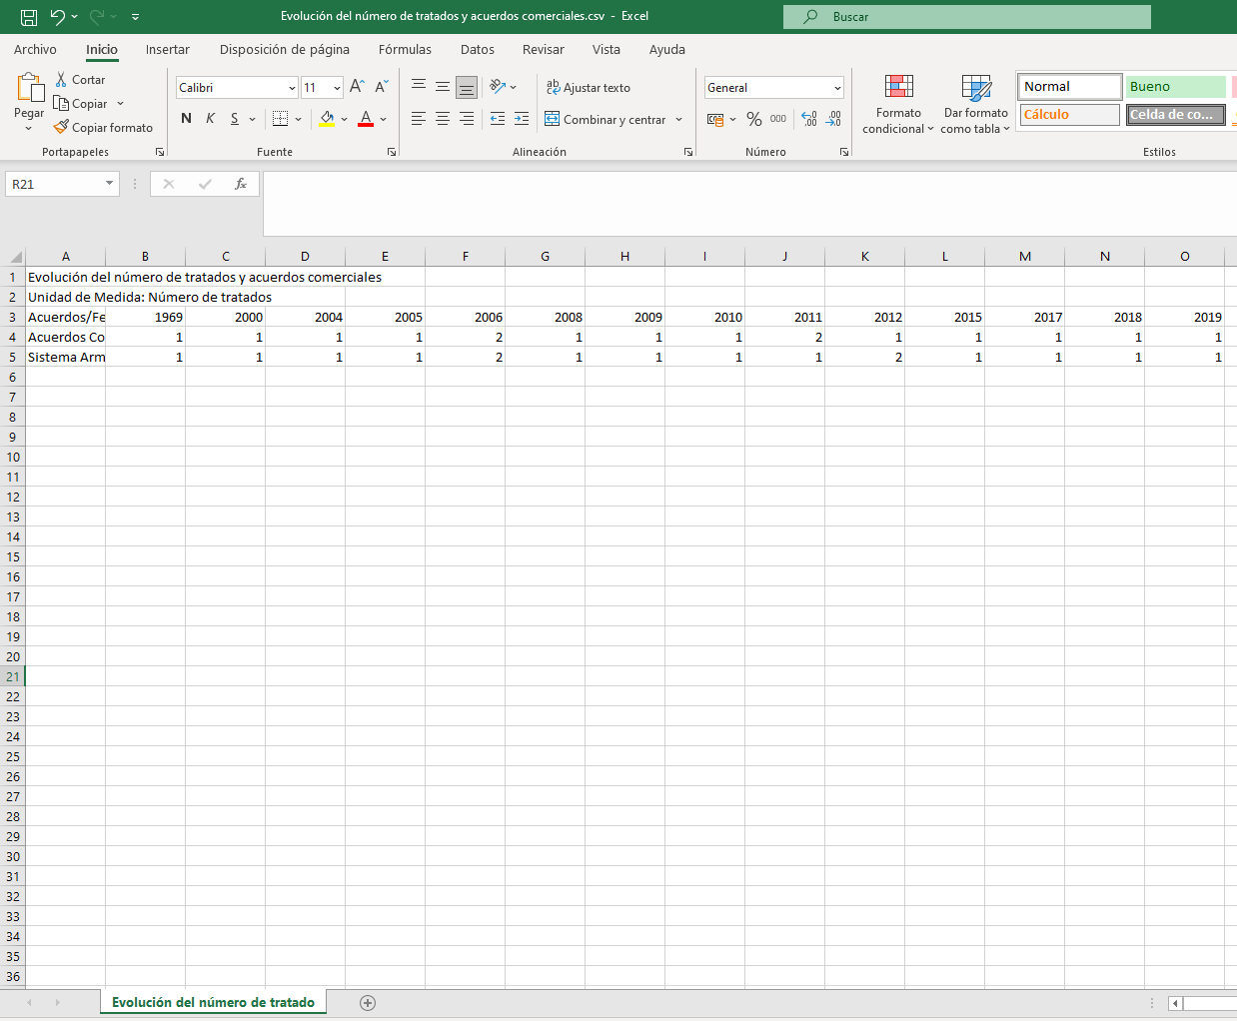

 | Escenario 5: El usuario da clic en el icono de las 3 líneas y selecciona "Descargar imagen XLS"

 | El portal realiza la descarga de archivo en XLS

 | El usuario da clic sobre el archivo XLS descargado y visualiza la información de los valores mostrados según los filtros de frecuencia y métricas aplicados

CP02
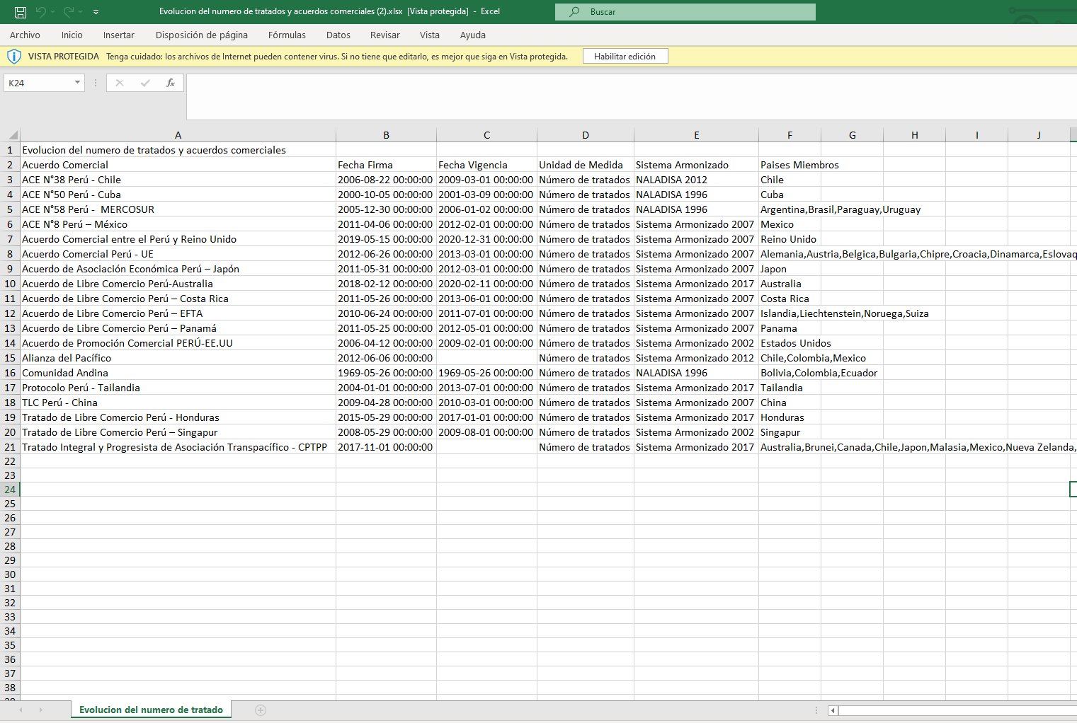
PASO 01: Dar clic en la pestaña "Tabla de datos"

El usuario selecciona la pestaña Tabla de datos y visualiza la información del indicador
La información que el usuario visualiza en la pestaña "Tabla de datos" se encuentra conformada por la siguientes secciones:

SECCIÓN 1:

El usuario visualiza el nombre del indicador, la fuente y una sumilla

SECCIÓN 2:

El usuario visualiza los filtros de búsqueda por año y dimensiones según el indicador

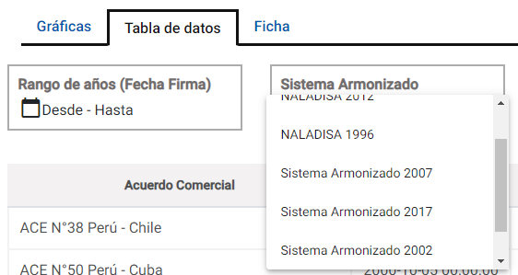

SECCIÓN 4:

El usuario visualiza la tabla de datos con la información del indicador

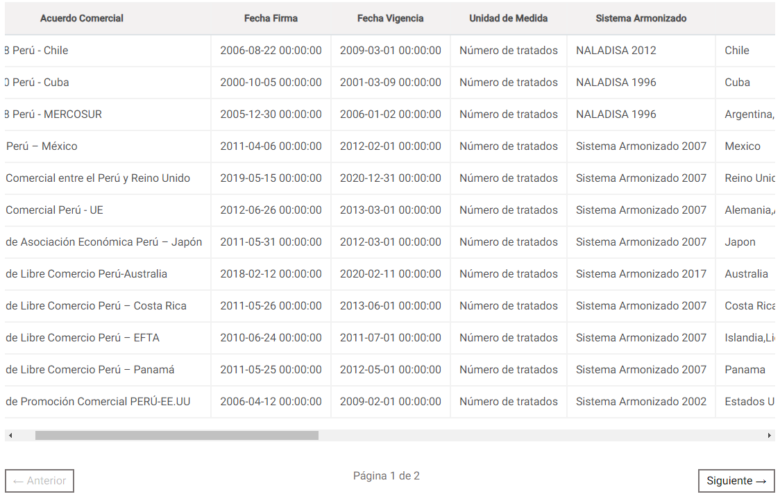

Flujo Alternativo

FA01: El usuario se encuentra dentro de la sección 4 y desea realizar las acciones de descargar de la información visualizada en la tabla de datos

 | Escenario 1: El usuario da clic en el icono de las 3 líneas y selecciona "Descargar CSV"

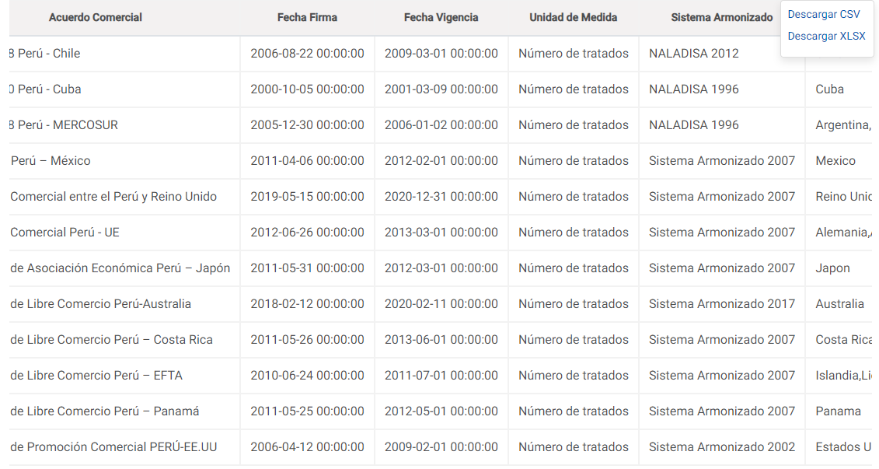

 | El portal realiza la descarga de archivo en CSV

 | El usuario da clic sobre el archivo CSV descargado y visualiza la información de los valores mostrados

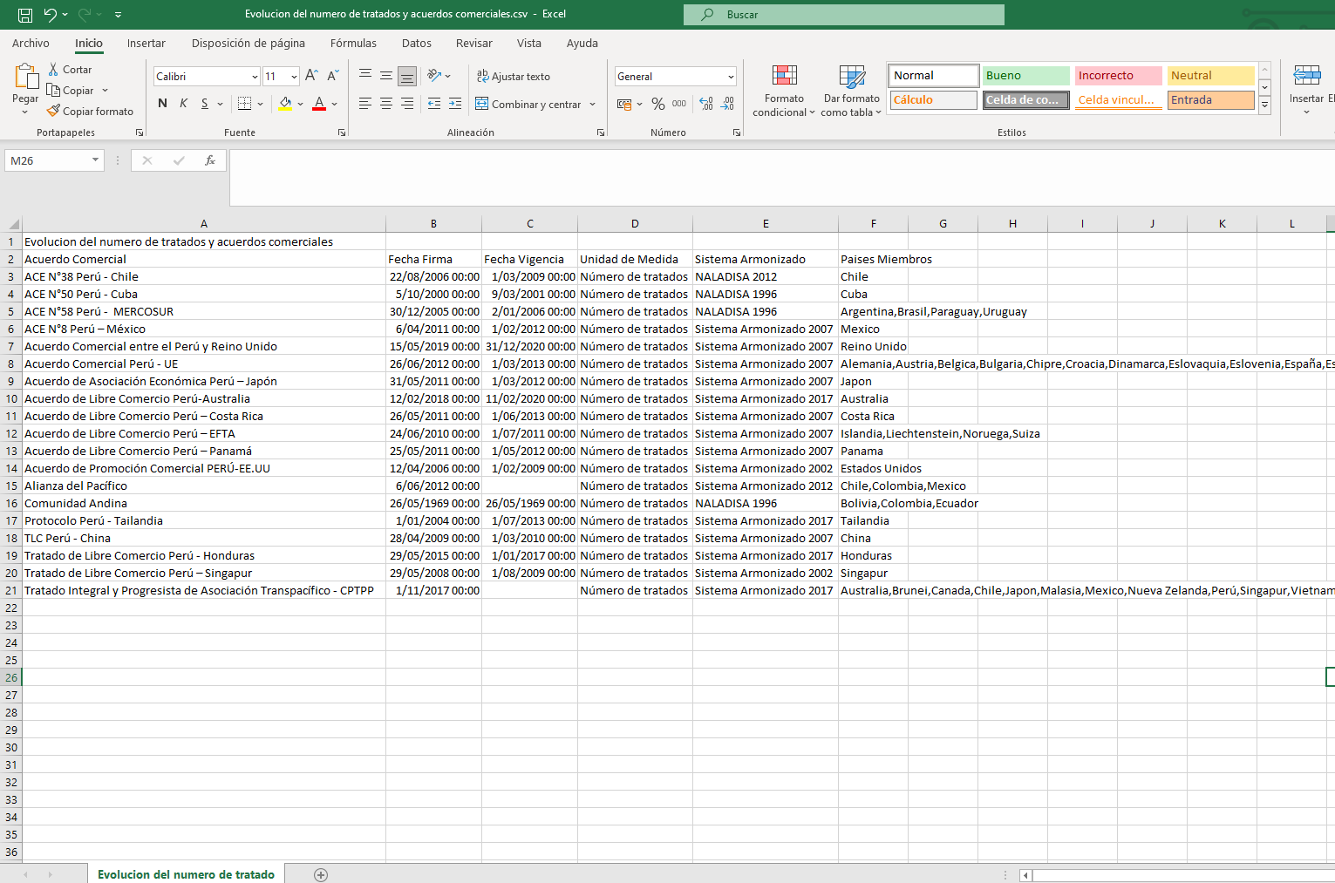

 | Escenario 2: El usuario da clic en el icono de las 3 líneas y selecciona "Descargar imagen XLSX"

 | El portal realiza la descarga de archivo en XLSX

 | El usuario da clic sobre el archivo XLS descargado y visualiza la información de los valores mostrados

CP03
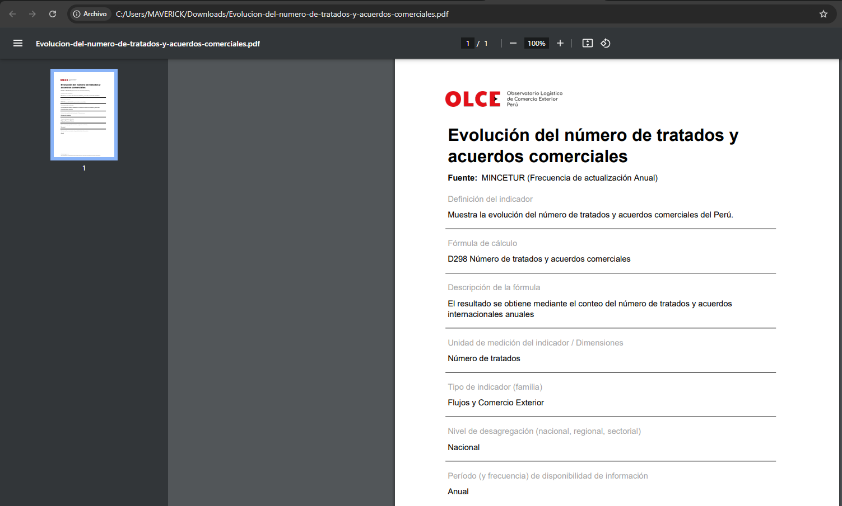
PASO 01: Dar clic en la pestaña "Ficha"

El usuario selecciona la pestaña Ficha y visualiza la ficha del indicador
La información que el usuario visualiza en la pestaña "Ficha" se encuentra conformada por la siguientes secciones:

SECCIÓN 1:

El usuario visualiza el nombre del indicador, la fuente y una sumilla

SECCIÓN 2:

El usuario visualiza la información de la ficha

Flujo Alternativo

FA01: El usuario da clic en el botón "Descargar" para realizar la descarga de la ficha en PDF

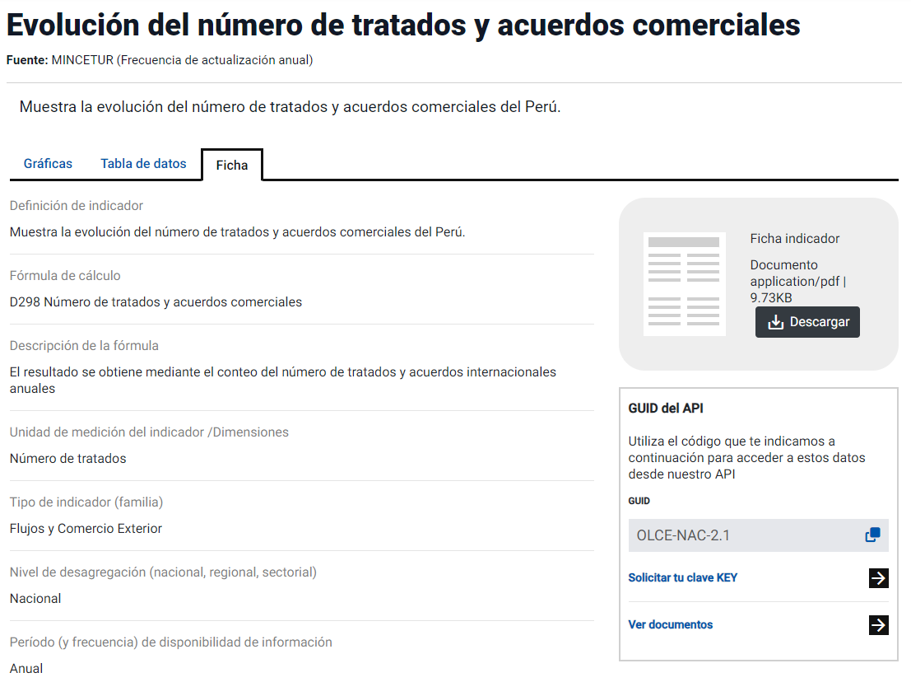

El portal realiza la descarga de archivo

El portal abre en una nueva pestaña la ficha descarga en PDF

Hoja5
